手順
Neuron サーバにアクセス

Neuron Support Tool を起動

「支援機能設定」を選択

「EXPORT」を選択
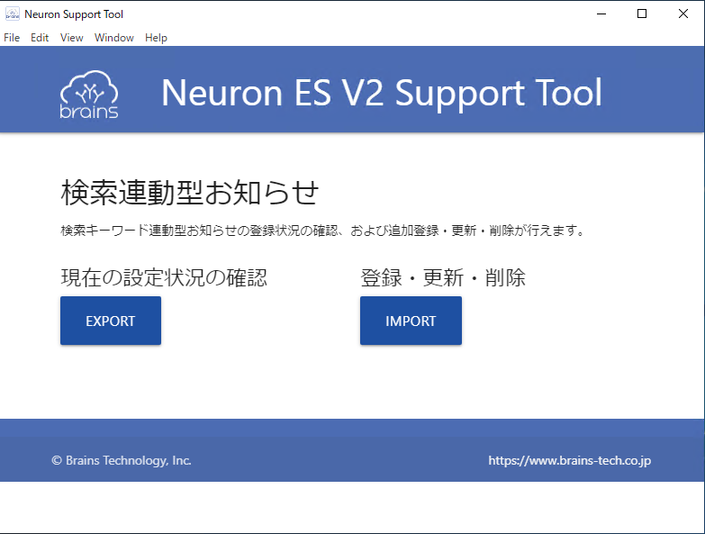

出力ファイルをefilesに格納
 | 格納場所
 | \\efiles\伊藤忠エンタープライズ検索\30_運用手順書\運用手順書\01_検索連動型お知らせ機能（ピン止め機能）\登録データ\YYYYmmdd

出力したファイルを下記に格納
 | ■ファイル名
 |  | advertisements.tsv
 | ■格納先
 |  | \\efiles\伊藤忠エンタープライズ検索\30_運用手順書\運用手順書\01_検索連動型お知らせ機能（ピン止め機能）\登録データ\非正規化PS

格納した advertisements.tsv の[ _opcode ] カラムを [ opcode ] に変更

ConvertTo-DenormalisedAdvertisements.ps1 を PowerShell で実行

出力された output.tsv を下記ディレクトリに格納
 | \\efiles\伊藤忠エンタープライズ検索\30_運用手順書\運用手順書\01_検索連動型お知らせ機能（ピン止め機能）\登録データ\YYYYmmdd

output.tsv をコピーし「outout.tsv貼り付け」シートに貼り付け

「キーワード重複確認」シートの「キーワード重複抽出」を押下し、重複したキーワードを抽出する

「advertisement.tsv編集」シートのAsIsに 出力した advertisement.tsv を値貼り付けする
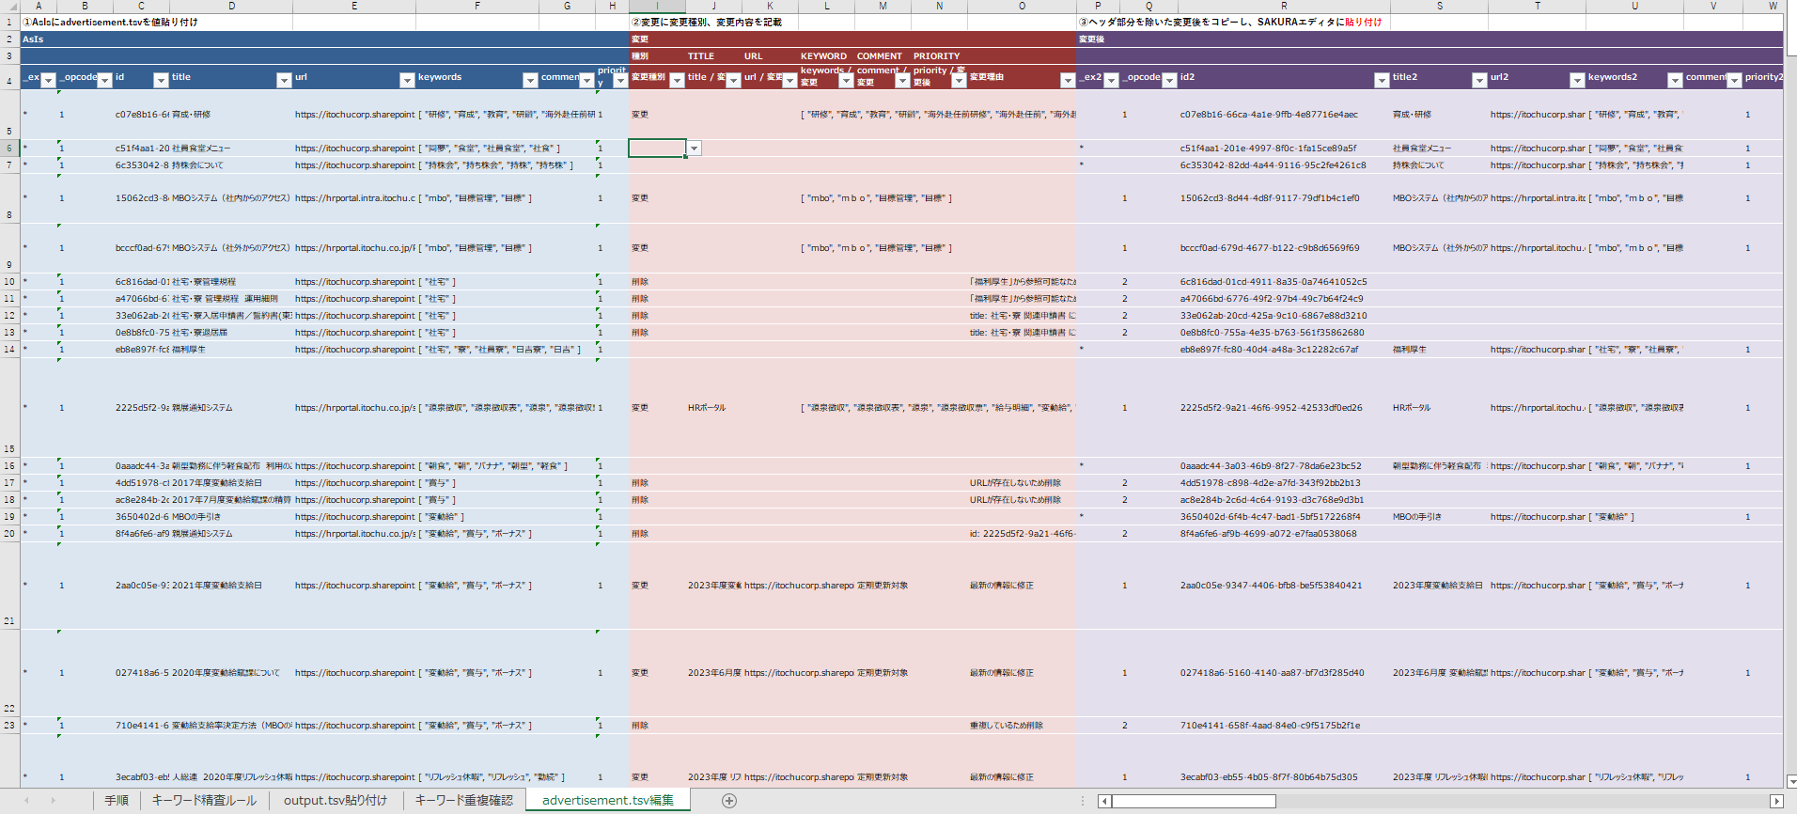

キーワード重複やURL変更、タイトルの変更など精査し、変更種別、変更内容を
「advertisement.tsv編集」シートの変更に記載する

「advertisement.tsv編集」シートの変更後をコピーし、SAKURAエディタに貼り付ける

貼り付けたSAKURAエディタの先頭行を改行
AsIsのヘッダ部分をコピーし貼り付ける
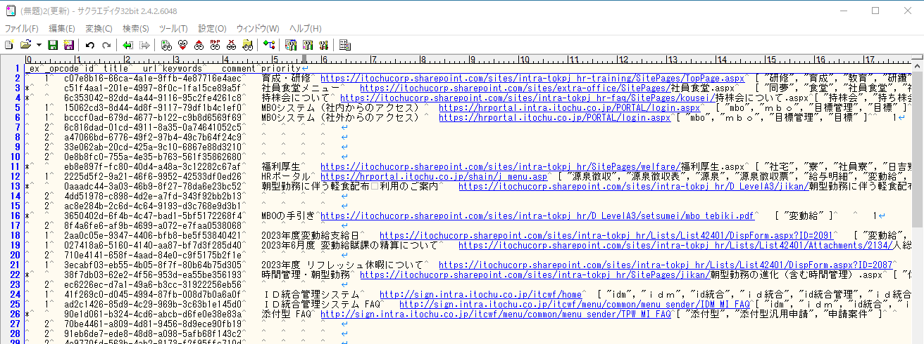

SAKURAエディタを 以下に保存
 | ■ファイル名
 |  | advertisement.tsv
 | ■格納先

